Sheet1
◆ACL・NAT

No | 問題 | 選択肢 | 回答
1 | 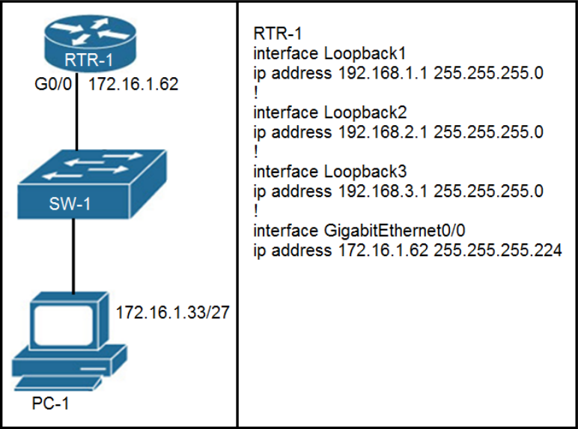 展示を参照してください。RTR-1 のどの設定が PC-1 から RTR-1 インターフェイスへのSSH アクセスを拒否し、他のすべてのトラフィックを許可しますか? | A. access-list 100 deny tcp host 172.16.1.33 any eq 22 access-list 100 permit ip any any interface GigabitEthernet0/0 ip access-group 100 in B. access-list 100 deny tcp host 172.16.1.33 any eq 22 access-list 100 premit ip any any line vty 0 15 access-class 100 in C. access-list 100 deny tcp host 172.16.1.33 any eq 23 access-list 100 permit ip any any interface GigabitEthernet0/0 ip access-group 100 in D. access-list 100 deny tcp host 172.16.1.33 any eq 23 access-list 100 permit ip any any line vty 0 15 access-class 100 in | B | 【正解】 B 【正解の理由】 SSH は VTY ラインで受け付けられるため、SSH(22) を拒否する ACL を VTY ラインに適用する必要がある。選択肢 B は ACL100 を VTY(line vty 0 15) に適用しており、PC-1 からの SSH のみを拒否し、それ以外のトラフィックは permit しているため要件を満たす。 【不正解の理由】 A：ACL を物理インターフェースに適用しており、VTY への接続制御にならない。 C：eq 23（Telnet）の拒否であり SSH(22) を拒否していない。 D：C と同じく Telnet の拒否であり SSH を拒否できない。 | ①SSHのアクセス拒否はVTY ラインにACLを適用する必要があります。 ⇒VTY ラインにACLを適用しているのはBとDだけ ⓶BとDを比較するとSSHを拒否しているのはBだけとわかるので、答えはB SSH:22 telnet:23
2 | ネットワーク上の過剰なトラフィックを調べていると、IPv4 ACL がインターフェイスに適 用されているにもかかわらず、インターフェイス上のすべての受信パケットが許可されて いるように見えることがわかります。この動作を引き起こす 2 つの構成ミスはどれです か? (2 つお選びください。) | A. ACL が空です B. 一致する許可ステートメントの定義が広すぎる C. パケットがどの許可ステートメントとも一致しない D. 一致する拒否ステートメントがアクセス リストの上位にありすぎる E. 一致する許可ステートメントがアクセス リストの上位にありすぎます | BE | 【正解】 B E 【正解の理由】 B 許可ステートメントの条件が広すぎるためどんなパケットも一致してしまい結果的に全許可になる E 許可ステートメントがリストの上位にあるため他の条件を評価する前に許可されてしまう 【不正解の理由】 A ACL が空なら全拒否となるため全許可にはならない C 一致しなければ暗黙の deny により拒否されるため全許可にはならない D 拒否が上位なら拒否されるだけで全許可にはならない | ①例えば0.0.0.0を許可のようにやってしまうと、すべて許可されてしまいます。 ⓶ACLリストは上から順に参照されていきます。
3 | 展示を参照してください。ネットワーク管理者は、ネットワーク内のルーターをリモートで管理するために SSH アクセスを許可する必要があります。運用チームは 10.20.1.0/25ネットワークに常駐しています。このタスクを実行できるコマンドはどれですか? | A. access-list 2699 permit udp 10.20.1.0 0.0.0.255 B. no access-list 2699 deny tcp any 10.20.1.0 0.0.0.127 eq 22 C. access-list 2699 permit tcp any 10.20.1.0 0.0.0.255 eq 22 D. no access-list 2699 deny ip any 10.20.1.0 0.0.0.255 | D | 【正解】 D 【正解の理由】 ACL 2699 に、10.20.1.0/25 宛のトラフィックを拒否するエントリが存在するため、 SSH（TCP/22）も含めて通信が遮断されている。 したがって、そのブロックを解除するためには以下のコマンドで deny 行を削除する必要がある。 no access-list 2699 deny ip any 10.20.1.0 0.0.0.255 【不正解の理由】 A: UDP を許可しても SSH（TCP/22）は通らない B: /25 のうち前半部分しか解除できないため不十分 C: この permit は deny より下位にあり、そもそもマッチしない | ・展示リスト2行目の「access-list 2699 deny ip any 10.20.1.0 0.0.0.255」がSSHを含めてすべてブロックしていますので、これをリストからは図図必要がありますね。
4 | 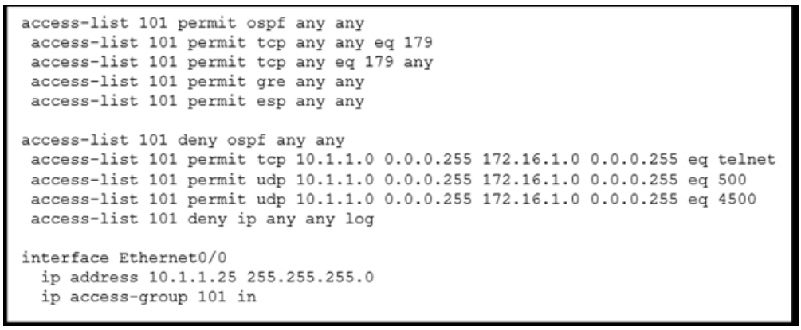 展示を参照してください。ネットワーク管理者は、ルーターへの VTY アクセスを保護するという任務を負っています。どのアクセス リスト エントリがこのタスクを実行しますか? | A. access-list 101 permit tcp 10.1.1.0 0.0.0.255 172.16.1.0 0.0.0.255 eq telnet B. access-list 101 permit tcp 10.1.1.0 0.0.0.255 172.16.1.0 0.0.0.255 eq scp C. access-list 101 permit tcp 10.1.1.0 0.0.0.255 172.16.1.0 0.0.0.255 eq https D. access-list 101 permit tcp 10.1.1.0 0.0.0.255 172.16.1.0 0.0.0.255 eq ssh | D | 【正解】 D 【正解の理由】 VTYアクセスを保護するには、管理プロトコルである SSH（TCP/22）を明示的に許可する必要がある。 選択肢 D は eq ssh（TCP 22） を指定しており、管理者の目的に一致する。 【不正解の理由】 A：eq telnet → Telnet は暗号化されておらず、安全ではない B：eq scp → SCP はファイル転送用であり、VTYアクセスに使用しない C：eq https → HTTPS は GUI 管理向けで、VTYとは無関係 | VTYアクセスの時点で、telnet or sshとなる。 TELNETは暗号化されていない通信のため「今回のようなアクセスを保護する任務」なのであればNG よって答えはD
5 | エンジニアは、IP サブネット 10.139.58.0/28 からルーターへのリモート アクセスを構成しています。ドメイン名、暗号キー、SSH が設定されました。宛先ルーターでトラフィ ックを有効にする設定はどれですか? | A. line vty 0 15 access-class 120 in ip access-list extended 120 permit tcp 10.139.58.0 0.0.0.15 any eq 22 B. interface FastEthernet0/0 ip address 10.122.49.1 255.255.255.252 ip accessgroup 10 in ip access-list standard 10 permit udp 10.139.58.0 0.0.0.7 host10.122.49.1 eq 22 C. interface FastEthernet0/0 ip address 10.122.49.1 255.255.255.252 ip accessgroup 110 in ip access-list standard 110 permit tcp 10.139.58.0 0.0.0.15 eq 22 host 10.122.49.1 D. line vty 0 15 access-group 120 in ip access-list extended 120 permit tcp 10.139.58.0 0.0.0.15 any eq 22 | A | 【正解】 A 【正解の理由】 SSH（TCP/22）での VTY アクセスを制御したい場合、 line vty に access-class を適用し、 source-subnet → any eq 22 を許可する ACL を紐付ける必要がある。 選択肢 A は line vty → access-class 120 in ACL120 → 10.139.58.0/28 からの TCP/22 を許可 という正しい設定で、VTY アクセスを意図どおりに制御できる。 【不正解の理由】 B：access-list が標準 ACL で、udp を許可しており SSH に対応していない。さらにインターフェイス適用であり vty 制御ではない。 C：標準 ACL を使っており宛先/ポートを正しく指定できていない（standard ACL ができるのは送信元だけ）。 D：line vty に access-group を使っておりコマンド構文が誤り。vty で使うのは access-class。 | まず、CCNAでリモートアクセスと言われたらVTYラインのことだと思って大丈夫です。 ドメイン名、暗号キー、SSH が設定さているので、残りは「どの送信元 IP から VTY にログインさせるかを ACL で制御する」作業をする必要があります。 Dの「access-group」 はVTYで使用するコマンドではありませんので、access-class をしていしているAが正解です。
6 | 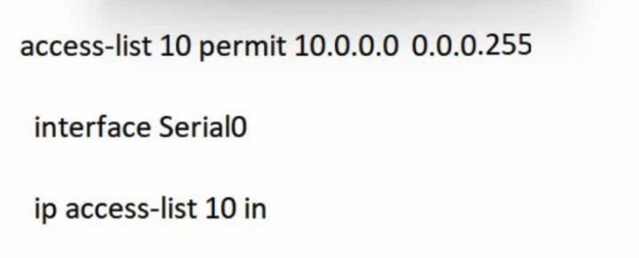 展示を参照してください。ネットワーク管理者は、10.10.0.0/24 サブネットからインター フェイス Serial0 上の WAN へのトラフィックを許可する必要があります。管理者がコマ ンドを適用すると、構成はどのような影響を受けますか? | A. ルーターは、ソース IP の最後のオクテットが 0 に設定された Serial0 へのすべての受信トラフィックを受け入れます。 B. 許可コマンドは失敗し、エラー コードが返されます。 C. ルータがインターフェイスにアクセス リストを適用できません。 D. IP 範囲 10.0.0.0 ～ 10.0.0.255 からの送信元トラフィックは Serial0 で許可され ます。 | B | 【正解】 B 【正解の理由】 ワイルドカード 0.0.0.255 は 10.10.0.0 から 10.10.0.255 を意味しないため ACL 行が構文エラーで拒否される。 【不正解の理由】 A: ACL は適用されず受信トラフィックは許可されない。 B: 正解。アドレス指定に誤り C: ACL 自体は適用可能なので誤り。 D: 10.0.0.0 0.0.0.255 という誤った範囲には一致しないため許可されない。 | 目的のネットワークを指定していないため
7 | ネットワーク エンジニアは、新しい Cisco IOS ルータでアクセス リストを設定する必要 があります。アクセス リストは、192.168.240.0/20 ネットワークからネットワーク 10.125.128.32/27 へ の HTTP トラフィックを拒否する必要がありますが、 192.168.240.0/20 ネットワークが残りの 10.0.0.0/8 ネットワークに到達することを許可する必要があります。エンジニアはどの構成を適用する必要がありますか? | A. ip access-list extended deny_outbound 10 permit ip 192.168.240.0 255.255.240.0 10.0.0.0 255.0.0.0 20 deny tcp 192.168.240.0 255.255.240.0 10.125.128.32 255.255.255.224 eq 443 30 permit ip any any B. ip access-list extended deny_outbound 10 deny tcp 192.168.240.0 0.0.15.255 10.125.128.32 0.0.0.31 eq 80 20 permit ip 192.168.240.0 0.0.15.255 10.0.0.0 0.255.255.255 30 deny ip any any log C. ip access-list extended deny_outbound 10 deny tcp 10.125.128.32 255.255.255.224 192.168.240.0 255.255.240.0 eq 443 20 deny tcp 192.168.240.0 255.255.240.0 10.125.128.32 255.255.255.224 eq 443 30 permit ip 192.168.240.0 255.255.240.0 10.0.0.0 255.0.0.0 D. ip access-list extended deny_outbound 10 deny tcp 192.168.240.0 0.0.15.255 any eq 80 20 deny tcp 192.168.240.0 0.0.15.255 10.125.128.32 0.0.0.31 eq 80 30 permit ip 192.168.240.0 0.0.15.255 10.0.0.0 0.255.255.255 | B | 【正解】 B 【正解の理由】 192.168.240.0/20 → 10.125.128.32/27 の HTTP (port 80) だけを deny し、それ以外の 10.0.0.0/8 への到達は permit しているため条件を満たす。 【不正解の理由】 A：HTTP(80) ではなく HTTPS(443) を拒否しており要件を満たさない。 B：正しい。 C：deny の書き方が逆方向、かつ HTTPS(443) の拒否になっており要件不一致。 D：any eq 80 など不要な deny があり、指定範囲より広くトラフィックを拒否してしまう。 | まずhttp(80)を指定していない、Ａ，Ｃは除外。 Ｂ，Ｄで比較するとDではany eq 80と要望通りの範囲になっていない。 よって答えはB
8 | 展示を参照してください。エンジニアが NAT 変換を構成し、その構成が正しいことを確認しました。NAT が行われた後の送信元 IP はどの IP アドレスですか? | A. 10.4.4.4 B. 10.4.4.5 C. 172.23.103.10 D. 172.23.104.4 | D | 【正解】 D 【正解の理由】 show ip nat translations の Inside global に示されている 172.23.104.4 が、NAT 変換後の送信元 IP だから。 【不正解の理由】 A：10.4.4.4 は変換前の Inside local。 B：10.4.4.5 はログに存在しない。 C：172.23.103.10 は Outside local（宛先）。 D：172.23.104.4 が Inside global で正しい。 | NAT の変換後の送信元 IP と聞かれたら 必ず “Inside global” を見る。 記載さているIPは172.23.104.4なので、答えはDです。 Inside local LAN 内の実際の送信元 IP（変換前の IP） Inside global NAT変換後の送信元 IP（外に出る時の IP） Outside local LAN 側から見た宛先 IP Outside global インターネット上の本当の宛先 IP
9 | エンジニアは、送信元サブネット 10.10.0.0/24 を 3 つのアドレス (192.168.3.1、 192.168.3.2、または 192.168.3.3) のいずれかに変換するように NAT を構成しています。どの構成を使用する必要がありますか? | A. ip nat pool mypool 192.168.3.1 192.168.3.3 prefixlength 30 access-list 1 permit 10.10.0.0 0.0.0.255 ip nat outside destination list 1 pool mypool interface g1/1 ip nat inside interfaceg1/2 ip nat outside B. ip nat pool mypool 192.168.3.1 192.168.3.3 prefixlength 30 access-list 1 permit 10.10.0.0 0.0.0.254 ip nat inside source list 1 pool mypool interface g1/1 ip nat inside interface g1/2 ip nat outside C. ip nat pool mypool 192.168.3.1 192.168.3.3 prefixlength 30 route map permit 10.10.0.0 255.255.255.0 ip nat outside destination list 1 pool mypool interface g1/1 ip nat inside interface g1/2 ip nat outside D. ip nat pool mypool 192.168.3.1 192.168.3.3 prefixlength 30 access-list 1 permit 10.10.0.0 0.0.0.255 ip nat inside source list 1 pool mypool interface g1/1 ip nat inside interface g1/2 ip nat outside | D | 【正解】 D 【正解の理由】 NAT プール＋「ip nat inside source list 1 pool mypool」の組み合わせが正しく、ACL で 10.10.0.0/24 全体を指定しているため、期待通り 3 つのグローバル IP に変換される。 【不正解の理由】 A：outside NAT（destination NAT）になっており、source NAT として機能しない。 B：ACL が /24 ではなく /25 扱いになっており対象範囲が誤り。 C：route-map を伴う構成だが、source NAT の定義が不完全で正しく動作しない。 D：正しい source NAT の構成。 | LAN側の送信元IPをグローバルに変換する問題なので、 ip nat outside destination listがついている時点で誤りです。 BかDの判断になりますが、BはACLの範囲が/25になっているので誤り。 よって答えはDになります。
10 | NAT デバイスのパブリック IP アドレスはどのタイプのアドレスですか? | A. outside global B. outside local C. inside global D. inside local E. outside public F. inside public | C | 【正解】 C. inside global 【正解の理由】 inside global は「内部ホストのパブリックに見えるアドレス」であり、NAT デバイスが外部向けに使うパブリック IP を指すため。 【不正解の理由】 A: outside global は外部ホストの公的アドレスであり、NAT デバイス自身のアドレスではない。 B: outside local は外部ホストのローカルに見えるアドレスであり、NAT デバイスとは無関係。 C:（正解のため理由不要） D: inside local は内部ホストのプライベート IP であり、パブリック IP ではない。 E: outside public は用語として存在しない。 F: inside public も用語として存在しない。 | 内部のプライベートIPが、NAT後に外の世界から見える“変換後のパブリックIP”
11 | NAT 設定のどのキーワードにより、複数の内部ホストに対して 1 つの外部 IP アドレス の使用が有効になりますか? | A. source B. static C. pool D. overload | D | 【正解】 D. overload 【正解の理由】 overload は PAT（ポートアドレス変換）を有効化し、複数の内部ホストが 1 つのグローバル IP を共有できる。 【不正解の理由】 A: source は NAT の方向を示すだけで、IP の共有には関係しない。 B: static は 1対1 の固定変換で、複数ホストの共有はできない。 C: pool は複数のグローバル IP を用意する仕組みで、共有を保証しない。 D: overload は正解（複数内部→1外部を可能にする）。 | PATのことです。 複数の内部ホストが1つのグローバルアドレスを使用できます。 | 【静的NAT（Static NAT）】 用途： ・社内サーバを外部に公開するとき（Web、メールなど） メリット： ・固定の1対1変換で安定 ・外部からアクセス可能 ・外部サービス側の設定がしやすい 【ダイナミックNAT（Dynamic NAT）】 用途： ・外向き通信だけ必要（外部からのアクセス不要） ・内部ホストごとに一時的に外部IPを確保したい ・PATでは動作しないアプリ（IPsec、SIP など）を使用する メリット： ・グローバルIPをプール化して動的に割り当てられる ・PAT不可アプリでも1対1変換ができる ・静的NATより効率的に外部IPを利用できる 【PAT（Port Address Translation）】 用途： ・一般的な企業ネットワークや家庭用ルーター ・多数の内部ホストを少数のグローバルIPでインターネットへ出す メリット： ・グローバルIPを大幅に節約できる（多対1） ・同時接続数が非常に多い（ポート番号で識別） ・コストが最も低く、一般的に最もよく使われる
12 | 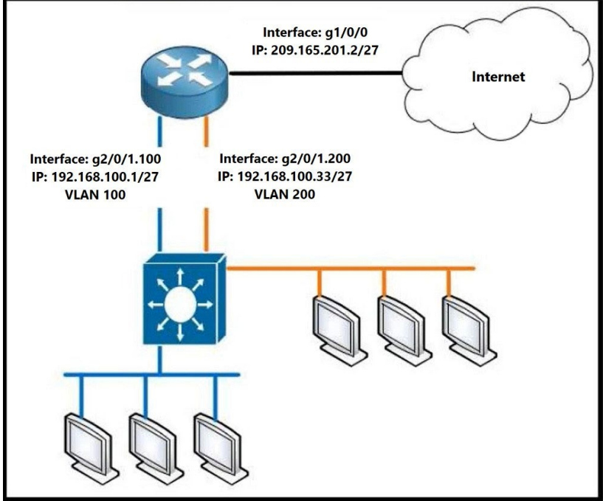 VLAN 100 上のデバイスが独自の IP アドレスを使用できるようにしながら、VLAN 200内のすべてのアドレスを変換するように PAT を設定するルータには、どの設定を適用する必要がありますか? | A. Router1(config)#access-list 99 permit 192.168.100.32 0.0.0.31 Router1(config)#ip nat inside source list 99 interface gi1/0/0 overload Router1(config)#interface gi2/0/1.200 Router1(config)#ip nat inside Router1(config)#interface gi1/0/0 Router1(config)#ip nat outside B. Router1(config)#access-list 99 permit 192.168.100.0 0.0.0.255 Router1(config)#ip nat inside source list 99 interface gi1/0/0 overload Router1(config)#interface gi2/0/1.200 Router1(config)#ip nat inside Router1(config)#interface gi1/0/0 Router1(config)#ip nat outside C. Router1(config)#access-list 99 permit 209.165.201.2 255.255.255.255 Router1(config)#ip nat inside source list 99 interface gi1/0/0 overload Router1(config)#interface gi2/0/1.200 Router1(config)#ip nat inside Router1(config)#interface gi1/0/0 Router1(config)#ip nat outside D. Router1(config)#access- list 99 permit 209.165.201.2 0.0.0.0 Router1(config)#ip nat inside source list 99 interface gi1/0/0 overload Router1(config)#interface gi2/0/1.200 Router1(config)#ip nat inside Router1(config)#interface gi1/0/0 Router1(config)#ip nat outside | A | 【正解】 A 【正解の理由】 ACL 99 が VLAN100（192.168.100.32/27）だけを指定し、VLAN200 のアドレスのみ NAT 変換対象とする条件を満たしているため。 【不正解の理由】 A：正解。VLAN200 のみを NAT 内部として PAT を正しく構成できている。 B：192.168.100.0/24 と広すぎ、VLAN100 の全端末が変換されてしまう。 C：NAT 対象が外部 IP（209.165.201.2）になっており条件を満たさない。 D：ACL のマスク指定が誤りで、意図した内部ネットワークを指定できていない。 | 今回は「VLAN200 だけを PAT」ACL が VLAN200 の IP を指定している行を探す VLAN200 のネットワーク：192.168.100.32/27 → ワイルドカードは 0.0.0.31 ACL に『192.168.100.32 0.0.0.31』がある選択肢を選ぶ こたえA
13 | 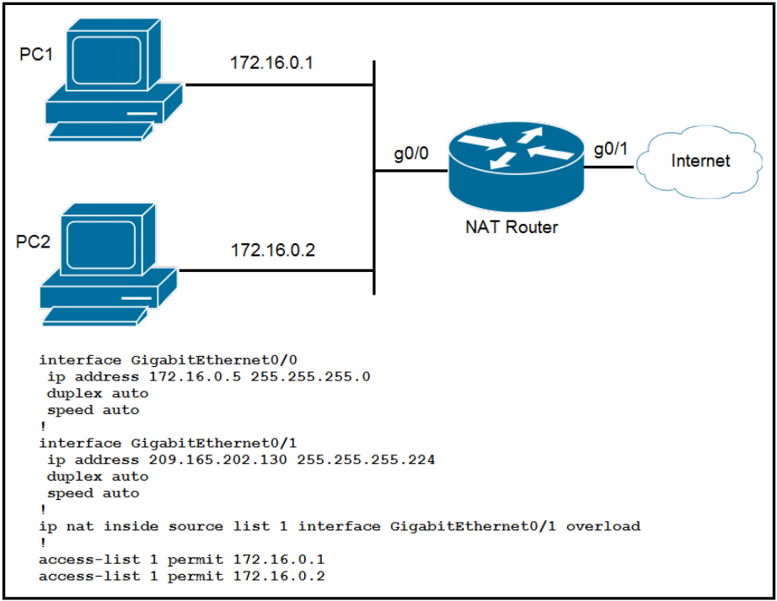 展示を参照してください。PC1 と PC2 がインターネットにアクセスできるようにするに は、構成をどのように更新する必要がありますか? | A. 2 番目のアクセス リストの設定番号を変更します。 B. インターフェイス GigabitEthernet0/0 を使用するように ip nat inside source コマンドを変更します。 C. ip nat inside source コマンドから overload キーワードを削除します。 D. 両方のインターフェイスの下に ip nat {inside|outside} コマンドのいずれかを追加します。 | D | 【正解】 D. 両方のインターフェイスの下に ip nat {inside|outside} コマンドのいずれかを追加します。 【正解の理由】 NAT を機能させるには、内部側インターフェイスに「ip nat inside」、外部側インターフェイスに「ip nat outside」が必ず必要だから。 【不正解の理由】 A: ACL 番号を変えても NAT の入出方向設定は直らない。 B: inside source のインターフェイス変更では根本問題は解決しない。 C: overload を消すと PAT が機能せず、複数端末が外部へ出られない。 D:（正解）NAT の入出インターフェイス設定が不足しているため追加が必要。

